総合健康リスク
基本:総合健康リスク

総合健康リスク |  |  | 総合健康リスク/total_risk_long/total_risk_cross/total_risk_old

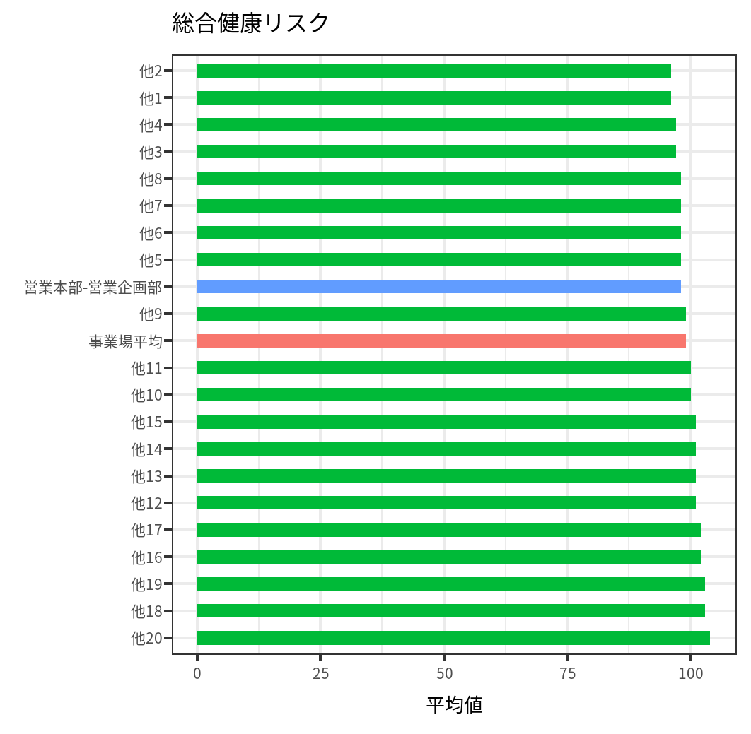
部署 | color_this | 平均値 |  | 全体 |  | 営業本部-営業企画部
他20 | 他の部署 | 104 |  | 今回 | 今回 | 前回 | 前回
他18 | 他の部署 | 103 | 総合健康リスク(縦断) | 99 | 99 | 98 | 101
他19 | 他の部署 | 103 | 総合健康リスク(横断) | 96 | 94 | 93 | 97
他16 | 他の部署 | 102 | 総合健康リスク(旧) | 101 | 101 | 99 | 102
他17 | 他の部署 | 102
他12 | 他の部署 | 101
他13 | 他の部署 | 101
他14 | 他の部署 | 101
他15 | 他の部署 | 101
他10 | 他の部署 | 100
他11 | 他の部署 | 100
他9 | 他の部署 | 99
事業場平均 | 事業場平均 | 99
他5 | 他の部署 | 98
他6 | 他の部署 | 98
他7 | 他の部署 | 98
他8 | 他の部署 | 98
営業本部-営業企画部 | 対象 | 98
他3 | 他の部署 | 97
他4 | 他の部署 | 97
他1 | 他の部署 | 96
他2 | 他の部署 | 96

